Sheet2
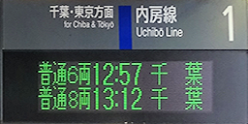

4 | 济北本线 | 李府井·济北机场方向 | 现在时刻 | 李府井·济北机场方向 | 济北本线 | 3

 | Jibei Main Line | For Lifujing & Jibei Airport |  | For Lifujing & Jibei Airport | Jibei Main Line

